100 平均消費者物価地域差指数（全国平均＝100）
100 平均消費者物価地域差指数（全国平均＝100）

 | 時点 2024(R6)年（毎年）
 | 単位 － |  |  |  |  |  |  |  | 偏差値 |  | 63.6
順位 |  | 都道府県名 |  | 数 値 |  |  | 順位 | 都道府県名 |  | 数 値

 |  | 0 | 全 国 |  | 100.0 | 0.0 | 24 | 0 | 三 重 |  | 98.7
1 |  | 0 | 東 京 |  | 104.0 | 0.0 | 24 | 0 | 広 島 |  | 98.7
2 |  | 0 | 神奈川 |  | 103.3 | 0.0 | 26 | 0 | 富 山 |  | 98.6
3 |  | 0 | 北海道 |  | 101.9 | 0.0 | 26 | 0 | 滋 賀 |  | 98.6
4 |  | 0 | 山 形 |  | 101.4 | 0.0 | 26 | 0 | 香 川 |  | 98.6
5 |  | ◎ | 千 葉 |  | 101.2 | 0.0 | 26 | 0 | 愛 媛 |  | 98.6
6 |  | 0 | 京 都 |  | 101.1 | 0.0 | 30 | 0 | 青 森 |  | 98.5
7 |  | 0 | 宮 城 |  | 100.6 | 0.0 | 31 | 0 | 静 岡 |  | 98.3
8 |  | 0 | 埼 玉 |  | 100.3 | 0.0 | 32 | 0 | 和歌山 |  | 98.2
9 |  | 0 | 沖 縄 |  | 100.2 | 0.0 | 33 | 0 | 愛 知 |  | 98.1
10 |  | 0 | 岩 手 |  | 100.0 | 0.0 | 33 | 0 | 奈 良 |  | 98.1
10 |  | 0 | 島 根 |  | 100.0 | 0.0 | 35 | 0 | 新 潟 |  | 98.0
10 |  | 0 | 高 知 |  | 100.0 | 0.0 | 35 | 0 | 福 岡 |  | 98.0
13 |  | 0 | 山 口 |  | 99.9 | 0.0 | 37 | 0 | 長 野 |  | 97.9
14 |  | 0 | 石 川 |  | 99.5 | 0.0 | 38 | 0 | 山 梨 |  | 97.7
15 |  | 0 | 熊 本 |  | 99.4 | 0.0 | 38 | 0 | 岡 山 |  | 97.7
16 |  | 0 | 福 井 |  | 99.3 | 0.0 | 38 | 0 | 佐 賀 |  | 97.7
16 |  | 0 | 大 阪 |  | 99.3 | 0.0 | 41 | 0 | 栃 木 |  | 97.6
16 |  | 0 | 徳 島 |  | 99.3 | 0.0 | 42 | 0 | 茨 城 |  | 97.5
16 |  | 0 | 長 崎 |  | 99.3 | 0.0 | 43 | 0 | 大 分 |  | 97.4
20 |  | 0 | 秋 田 |  | 99.2 | 0.0 | 44 | 0 | 岐 阜 |  | 97.1
20 |  | 0 | 兵 庫 |  | 99.2 | 0.0 | 45 | 0 | 宮 崎 |  | 97.0
平均消費者物価地域差指数 （全国平均＝100）
北海道 | 101.9
青 森 | 98.5
岩 手 | 100
宮 城 | 100.6
秋 田 | 99.2
山 形 | 101.4
福 島 | 98.8
茨 城 | 97.5
栃 木 | 97.6
群 馬 | 96.2
埼 玉 | 100.3
千 葉 | 101.2
東 京 | 104
神奈川 | 103.3
新 潟 | 98
富 山 | 98.6
石 川 | 99.5
福 井 | 99.3
山 梨 | 97.7
長 野 | 97.9
岐 阜 | 97.1
静 岡 | 98.3
愛 知 | 98.1
三 重 | 98.7
滋 賀 | 98.6
京 都 | 101.1
大 阪 | 99.3
兵 庫 | 99.2
奈 良 | 98.1
和歌山 | 98.2
鳥 取 | 98.9
島 根 | 100
岡 山 | 97.7
広 島 | 98.7
山 口 | 99.9
徳 島 | 99.3
香 川 | 98.6
愛 媛 | 98.6
高 知 | 100
福 岡 | 98
佐 賀 | 97.7
長 崎 | 99.3
熊 本 | 99.4
大 分 | 97.4
宮 崎 | 97
鹿児島 | 96.4
沖 縄 | 100.2
22 |  | 0 | 鳥 取 |  | 98.9 | 0.0 | 46 | 0 | 鹿児島 |  | 96.4
23 |  | 0 | 福 島 |  | 98.8 | 0.0 | 47 | 0 | 群 馬 |  | 96.2

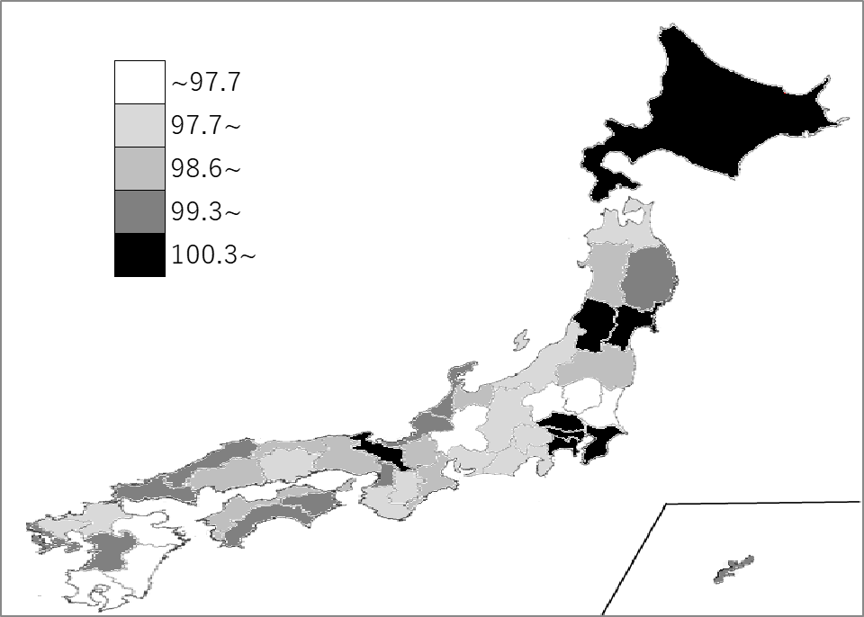
千葉県の推移
令和2年 | 101 | 4
令和3年 | 100.6 | 6
令和4年 | 101 | 4
令和5年 | 101.5 | 4
令和6年 | 101.2 | 5

《備 考》 ・資料出所 総務省統計局「小売物価統計調査(構造編)」

